مخطط الرحلة
مخطط السفر
قم بتنظيم رحلتك و خطط لها
اكتب جدول رحلاتك اليومي
دوًن كل ملاحظات رحلتك للتتذكرها
اكتب ارقام التذاكر و الحجوزات
Traveldiv.
  اعداد : ترافيل ديف
 | اسم الرحلة : |  |  | عدد الايام

 | تاريخ الذهاب |  |  | تاريخ العودة

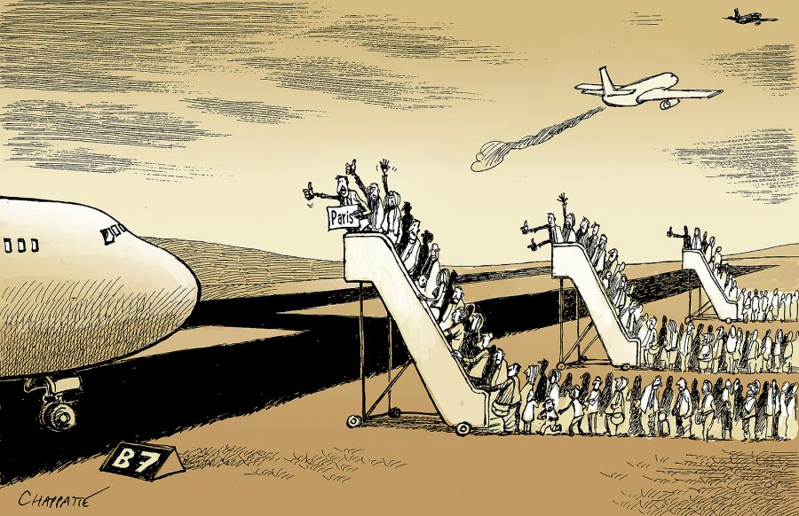

بيانات الرحلات ( تذاكر - مواعيد الطيران )


رحلة المغادرة |  |  | رحلة العودة
 | التاريخ |  |  | التاريخ
 | الخطوط |  |  | الخطوط
 | رقم الرحلة |  |  | رقم الرحلة
 | موعد الاقلاع |  |  | موعد الاقلاع
 | موعد الوصول |  |  | موعد الوصول
 | رقم المقعد |  |  | رقم المقعد
 | التيرمنال |  |  | التيرمنال

 | رقم الحجز |  |  | رقم التذكرة
 | سعر التذاكر |  |  | الوزن المسموح



حجز السيارة
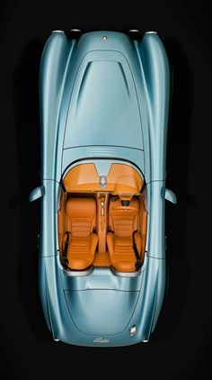
 | موقع الاستلام |  |  | تاريخ الحجز
 | موقع التسليم |  |  | اسم الشركة
 | نوع التأمين |  |  | تاريخ الاستلام
 | قيمة التأمين |  |  | تاريخ التسليم
 | قيمة التأجير |  |  | رقم الحجز
 | قيمة الوديعة |  |  | نوع السيارة
 | الاجمالي |  |  | نوع الوقود
 | احداثي موقع التسليم |  |  | احداثي موقع الاستلام

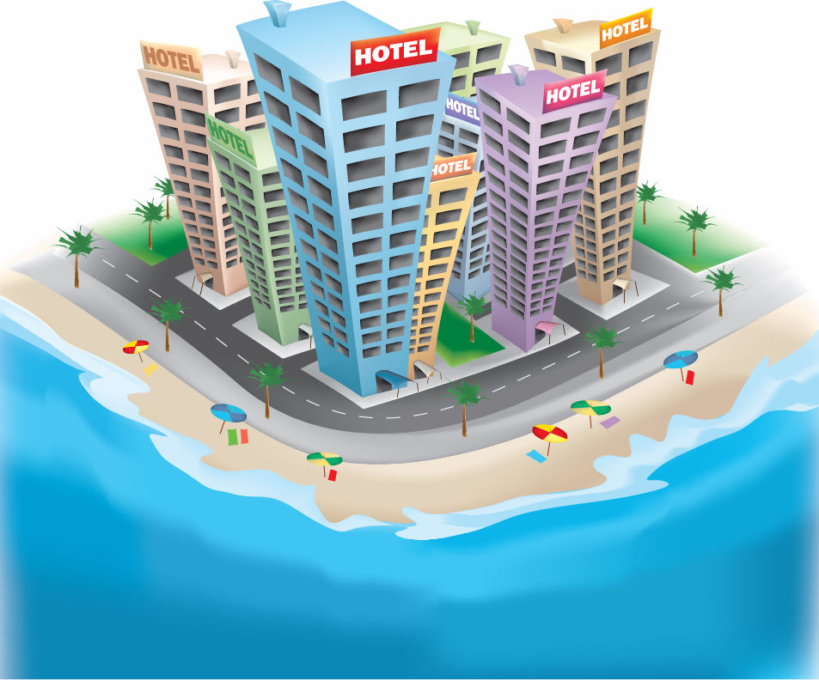

حجوزات الفنادق
 | المدينة | 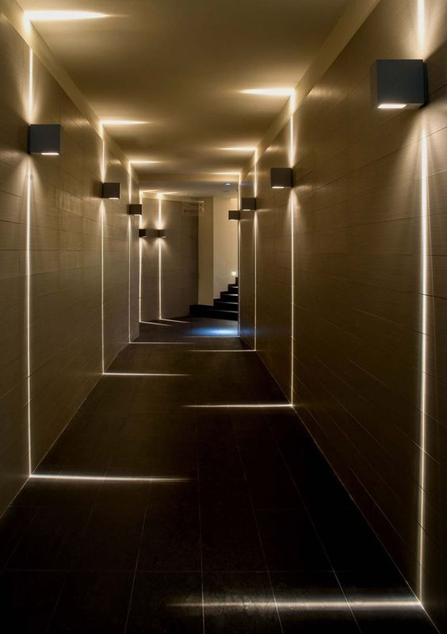 |  | المدينة
 | اسم الفندق |  |  | اسم الفندق
 | تاريخ تسجيل الدخول |  |  | تاريخ تسجيل الدخول
 | تاريخ تسجيل المغادرة |  |  | تاريخ تسجيل المغادرة
 | نوع الغرفة |  |  | نوع الغرفة
 | السعر |  |  | السعر
 | احداثيات الفندق |  |  | احداثيات الفندق
 | المسافة بين المدينتين

 | المدينة |  |  | المدينة
 | اسم الفندق |  |  | اسم الفندق
 | تاريخ تسجيل الدخول |  |  | تاريخ تسجيل الدخول
 | تاريخ تسجيل المغادرة |  |  | تاريخ تسجيل المغادرة
 | نوع الغرفة |  |  | نوع الغرفة
 | السعر |  |  | السعر
 | احداثيات الفندق |  |  | احداثيات الفندق
 | المسافة بين المدينتين |  |  | المسافة بين المدينتين

 | جدول الرحلة

 | التاريخ | المدينة | اليوم
 |  |  | 1
المكان السياحي الرابع | المكان السياحي الثالث | المكان السياحي الثاني | المكان السياحي الاول

 | التاريخ | المدينة | اليوم
 |  |  | 2
المكان السياحي الرابع | المكان السياحي الثالث | المكان السياحي الثاني | المكان السياحي الاول

 | التاريخ | المدينة | اليوم
 |  |  | 3
المكان السياحي الرابع | المكان السياحي الثالث | المكان السياحي الثاني | المكان السياحي الاول

 | التاريخ | المدينة | اليوم
 |  |  | 4
المكان السياحي الرابع | المكان السياحي الثالث | المكان السياحي الثاني | المكان السياحي الاول

 | التاريخ | المدينة | اليوم
 |  |  | 5
المكان السياحي الرابع | المكان السياحي الثالث | المكان السياحي الثاني | المكان السياحي الاول

 | التاريخ | المدينة | اليوم
 |  |  | 6
المكان السياحي الرابع | المكان السياحي الثالث | المكان السياحي الثاني | المكان السياحي الاول

 | التاريخ | المدينة | اليوم
 |  |  | 7
المكان السياحي الرابع | المكان السياحي الثالث | المكان السياحي الثاني | المكان السياحي الاول

 | التاريخ | المدينة | اليوم
 |  |  | 8
المكان السياحي الرابع | المكان السياحي الثالث | المكان السياحي الثاني | المكان السياحي الاول

 | التاريخ | المدينة | اليوم
 |  |  | 9
المكان السياحي الرابع | المكان السياحي الثالث | المكان السياحي الثاني | المكان السياحي الاول

 | التاريخ | المدينة | اليوم
 |  |  | 10
المكان السياحي الرابع | المكان السياحي الثالث | المكان السياحي الثاني | المكان السياحي الاول

 | التاريخ | المدينة | اليوم
 |  |  | 11
المكان السياحي الرابع | المكان السياحي الثالث | المكان السياحي الثاني | المكان السياحي الاول

 | التاريخ | المدينة | اليوم
 |  |  | 12
المكان السياحي الرابع | المكان السياحي الثالث | المكان السياحي الثاني | المكان السياحي الاول

ميزانية الرحلة

المبلغ المتبقي | المبلغ المدفوع | كامل المبلغ
 |  |  | قيمة تذاكر السفر
 |  |  | قيمة ايجار السيارة
 |  |  | المصاريف اليومية
 |  |  | قيمة الفنادق
 |  |  | مصاريف التسوق
 |  |  | مصاريف الوقود

0 | 0 | 0 | الاجمالي

